CASE 3
카운터 정보 | CASE 1.
LCM2020I01001 LCM2020I01002 LCM2020I01003 LCM2020I01004 LCM2020I01005 LCM2020P01001 LCM2020P01002 LCM2020P01003 LCM2020P01004 LCM2020P01005 | 1. LCM2020M10 (필립스) 카운터 10대 가동 (알람 값: 50, 순환) 2. LCM2020I10, LCM2020P01 카운터 10대 PreSet 진행 3. LCM2020M10 (필립스) 카운터 10대 알람/정기통신 확인 (하단 CASE 2) * 특이사항 - 테스트 중에 LCM2020I01004, LCM2020P01004 라벨이 바뀌어 있음을 확인 - 테스트 결과 특이사항으로 기재 - 변경 후 정상 작동 확인함

PreSet 정보 | 테스트 순서 | 테스트 결과
PreSet 값 1~10 순차 적용 | PreSet 진행 15:08 ~ 15:09 | 성공 (6개) - LCM2020P01001, LCM2020P01002, LCM2020P01003, LCM2020P01005, LCM2020I01001, LCM2020I01005 AUTH FAIL (1개) - LCM2020I01004 접속 실패 (3개) - LCM2020I01002, LCM2020I01003, LCM202PI01004 특이사항 - LCM2020P01004 (PreSet 로우데이터 수신 했지만 카운터 PreSet 안됨)
 | 15:18 ~ 15:19 | 재시도 (4개) - LCM2020P01004, LCM2020I01002, LCM2020I01003, LCM2020I01004 성공 (1개) - LCM2020I01003 AUTH FAIL (2개) - LCM2020I01004, LCM2020P01004 접속 실패 (1개) - LCM2020I01002
 | PreSet 재등록 (15:30 ~ 15:32)
 | 15:38 ~ 15:39 | 성공(3개) - LCM2020P01001, LCM2020P01002, LCM2020I01005 접속 실패 (5개) - LCM2020P01003, LCM2020P01005, LCM2020I01001, LCM2020I01002, LCM2020I01003 AUTH FAIL (2개) - LCM2020I01004, LCM2020P01004
 | 15:48 ~ 15:49 | 재시도 (7개) - LCM2020P01003, LCM2020P01005, LCM2020I01001, LCM2020I01002, LCM2020I01003, LCM2020I01004, LCM2020P01004 성공 (3개) - LCM2020P01003, LCM2020I01002, LCM2020I01003 AUTH FAIL (1개) - LCM2020I01004 접속 실패 (2개) - LCM2020P01005, LCM2020I01005 특이사항 - LCM2020P01004 (PreSet 로우데이터 수신 했지만 카운터 PreSet 안 됨, PreSet 값 7인데 최종 2가 설정 됨)
 |  | 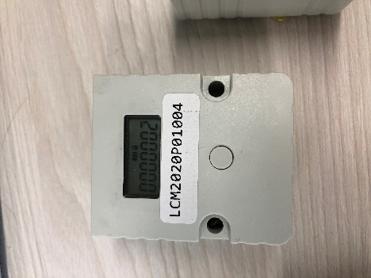

PreSet 정보 | 테스트순서
PreSet 값 151 ~ 160 순차 적용 | 16:28 ~ 16:29 | 성공 (7개) - LCM2020P01001, LCM2020P01002, LCM2020P01003, LCM2020I01001, LCM2020I01002, LCM2020I01003, LCM2020I01005 접속 실패 (1개) - LCM2020P01005 특이사항 - LCM2020I01004카운터 PreSet 값이 LCM2020P01004로 PreSet

카운터 정보 | CASE 2.
LCM2020M10001 LCM2020M10002 LCM2020M10003 LCM2020M10004 LCM2020M10005 LCM2020M10006 LCM2020M10007 LCM2020M10008 LCM2020M10009 LCM2020M10010 | Preset 알람 및 정기통신 확인 * P01, I01 10대 Preset 진행 (상단 CASE 1.)

PreSet 정보 | 테스트순서
PreSet: 0 알람값: 50, 순환 O 충격값: 65 *RPM 50 | 1. PreSet 2. 카운터 가동 3. 알람/정기 통신 확인 | PreSet 시간 - M10001 : 2022-03-10 07:58:02 - M10002 : 2022-03-10 07:58:13 - M10003 : 2022-03-10 07:58:27 특이사항 - LCM2020M10002 카운터 수신지연 30분

PreSet: 0 알람값: 150, 순환 O 충격값: 65 *RPM 130 |  | PreSet 시간 - M10004 : 2022-03-10 07:58:41 - M10005 : 2022-03-10 07:58:50 - M10006 : 2022-03-10 07:58:59
PreSet: 0 알람값: 75, 순환 O 충격값: 65 *RPM 80 |  | PreSet시간 - M10007 : 2022-03-10 07:59:14 - M10008 : 2022-03-10 07:59:25 - M10009 : 2022-03-10 07:59:35
PreSet: 0 알람값: 100, 순환 O 충격값: 65 *RPM 100 |  | PreSet시간 - M10010 : 2022-03-10 07:59:44

